제품 창고 H 신규
3정6S 담당자 및 점검표 ( 제품창고 H )

정 |  |  | 이름 : 한진구 프로 |  | 부 |  |  |  | 이름 : 박범석 프로
 |  |  | 연락처 : 010-4811-2264 |  |  |  |  |  | 연락처 : 010-6632-4103

A-1
B
A
A
C
E
F
G
I
주차장
주차장
D
J
N
2층사무실
L
사출창고
사출
창고
지게차
조각기 현장
제품 창고
검사실
탈의실
H
K
K
M
N
수입검사
/측정
O
에어
세척실
지그
창고
K
M
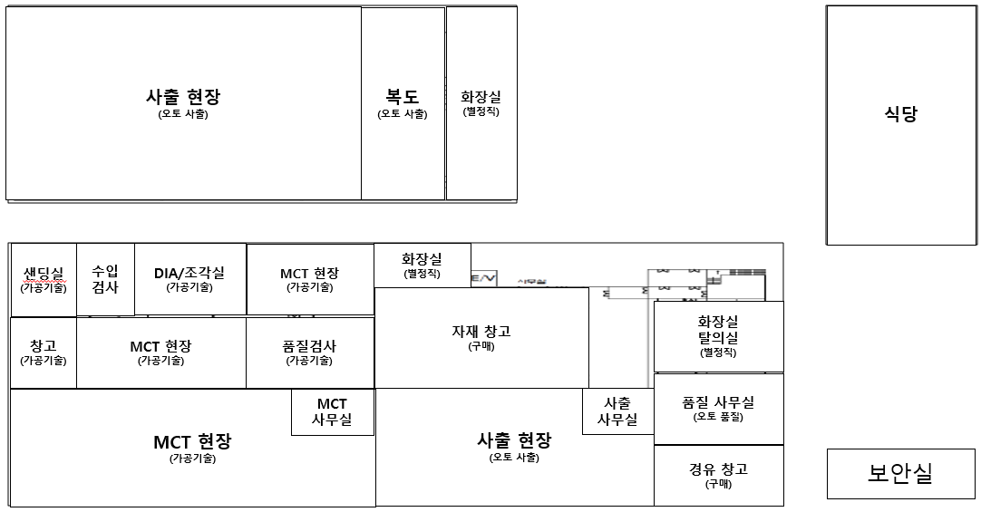
주기 | 점 검 내 용 |  |  |  |  |  | 월 | 화 | 수 | 목 | 금
 | No | 항 목 | 기 준 | 방 법
일 | 1 | 포장 물품 | 정리 및 상태 | 육안/청소 |  |  |  |  |  |  |  | 바닥 청결상태는 양호한가?
 | 2 | 박스 및 대차 | 정리 및 적재 상태 | 육안 |  |  |  |  |  |  |  | 박스 및 대차는 정돈되어 있는가?
 | 3 | 바닥,벽면 | 이물, 먼지 청결 상태 | 육안/청소
주 | 4 | 구역 표시선 | 훼손 및 구역관리 | 육안 |  |  | 날짜 기입
 | 5 | 자재 관리 | 출하 및 자재 구분 | 육안 |  |  | 날짜 기입 |  |  |  |  | 소화기 위치 및 관리상태는 양호한가?
 |  |  |  |  |  |  |  |  |  |  |  | 구역표시선 훼손되지 않았는가?
월 | 6 | 소화기 | 점검 및 작동 여부 | 육안 |  |  | 날짜 기입 |  |  |  |  | 천장등 작동상태는 양호한가?
 | 7 | 자재 출입구 | 훼손 및 작동 여부 | 육안 |  |  | 날짜 기입 |  |  |  |  | 자재 구역별 구분 및 정리가 되었는가?
 |  |  |  |  |  |  |  |  |  |  |  | 에어누기 상태는 양호한가?

[ 작성 요령 ] |  |  |  |  | [ 알람 ]
◎ 점검자는 일별 상태를 다음과 같이 표기한다. |  |  |  |  | ◎ 쾌적한 환경이 되도록 노력 하겠습니다.
◎ 일일, 주간 (매주 화요일), 월간 (마지막주 금요일) |  |  |  |  | ◎ 불편사항이 있으시면 언제든지 말슴해 주세요.
품질은 생명 환경안전은 기본

검사실 K 신규
3정6S 담당자 및 점검표 ( 검사실 K )

정 |  |  | 이름 : 한진구 프로 |  | 부 |  |  | 이름 : 박범석 프로
 |  |  | 연락처 : 010-4811-2264 |  |  |  |  | 연락처 : 010-6632-4103
A-1
B
A
A
C
E
F
G
I
주차장
주차장
D
J
N
2층사무실
L
사출창고
사출
창고
지게차
조각기 현장
제품 창고
검사실
탈의실
H
K
K
M
N
수입검사
/측정
O
에어
세척실
지그
창고
K
M
주기 | 점 검 내 용 |  |  |  |  | 월 | 화 | 수 | 목 | 금
 | No | 항 목 | 기 준 | 방 법
일 | 1 | 컨베어 | 이물, 먼지 청결 상태 | 육안/청소 |  |  |  |  |  |  | 벽면,천장 거미줄은 없는가?
 | 2 | 검사 물품 | 정리 및 상태 | 육안/청소 |  |  |  |  |  |  | 바닥 청결상태는 양호한가?
 | 3 | 바닥,벽면 | 이물, 먼지 청결 상태 | 육안/청소 |  |  |  |  |  |  | 컨베어 청소상태는 양호한가?
주 | 4 | 디지털 확대경 | 점검 및 작동 여부 | 육안 |  | 날짜 기입 |  |  |  |  | 청소도구는 정위치에 있는가?
 | 5 | 자재 대차 | 자재 구분 및 상태 | 육안 |  | 날짜 기입 |  |  |  |  | 디지털확대경 작동은 양호한가?
 | 6 | 에어 호스 | 훼손 및 누기 상태 | 육안 |  | 날짜 기입 |  |  |  |  | 형광등 작동상태는 양호한가?
월 | 7 | 소화기 | 점검 및 작동 여부 | 육안 |  | 날짜 기입 |  |  |  |  | 컨베어 작동상태는 양호한가?
 | 8 | 현광등 | 조도 및 작동 여부 | 육안 |  | 날짜 기입 |  |  |  |  | 자재 구역별 구분 및 정리가 되었는가?
 | 9 | 부적합 창고 | 부적합 자재 정리 | 육안 |  | 날짜 기입 |  |  |  |  | 에어누기 상태는 양호한가?

[ 작성 요령 ] |  |  |  |  | [ 알람 ]
◎ 점검자는 일별 상태를 다음과 같이 표기한다. |  |  |  |  | ◎ 쾌적한 환경이 되도록 노력 하겠습니다.
◎ 일일, 주간 (매주 화요일), 월간 (마지막주 금요일) |  |  |  |  | ◎ 불편사항이 있으시면 언제든지 말슴해 주세요.
품질은 생명 환경안전은 기본

외각 F 신규
3정6S 담당자 및 점검표 ( 외각 F )

정 |  |  | 이름 : 한진구 프로 |  | 부 |  |  | 이름 : 박범석 프로
 |  |  | 연락처 : 010-4811-2264 |  |  |  |  | 연락처 : 010-6632-4103
A-1
B
A
A
C
E
F
G
I
주차장
주차장
D
J
N
2층사무실
L
사출창고
사출
창고
지게차
조각기 현장
제품 창고
검사실
탈의실
H
K
K
M
N
수입검사
/측정
O
에어
세척실
지그
창고
K
M
주기 | 점 검 내 용 |  |  |  |  | 월 | 화 | 수 | 목 | 금
 | No | 항 목 | 기 준 | 방 법
일 | 1 | 폐유 탱크 | 훼손 및 누유 상태 | 육안 |  |  |  |  |  |  | 바닥 청결상태는 양호한가?
 | 2 | 분철 및 스크랩 | 정리 및 상태 | 육안/청소 |  |  |  |  |  |  | 청소도구는 정위치에 있는가?
 | 3 | 바닥 | 누유 및 청소 상태 | 육안/청소 |  |  |  |  |  |  | 집진기등 설비 청소 상태는 양호한가?
주 | 4 | 화재 | 화재 요인 확인 및 방지 | 육안 |  | 날짜 기입
 | 5 | 에탄올 창고 | 청결 및 정리 상태 | 육안 |  | 날짜 기입 |  |  |  |  | 폐유 탱크 파손 상태는 양호한가?
 |  |  |  |  |  |  |  |  |  |  | 폐유의 누유는 없는가?
월 | 6 | 집진기 | 훼손 및 청결 상태 | 육안/청소 |  | 날짜 기입 |  |  |  |  | 화재의 원인이 될 사항은 없는가?
 | 7 | 필터 | 필터 상태 및 청결 | 육안/청소 |  | 날짜 기입 |  |  |  |  | 집진기 설비 상태는 양호한가?

[ 작성 요령 ] |  |  |  |  | [ 알람 ]
◎ 점검자는 일별 상태를 다음과 같이 표기한다. |  |  |  |  | ◎ 쾌적한 환경이 되도록 노력 하겠습니다.
◎ 일일, 주간 (매주 화요일), 월간 (마지막주 금요일) |  |  |  |  | ◎ 불편사항이 있으시면 언제든지 말슴해 주세요.
품질은 생명 환경안전은 기본

조각기 현장 M 신규
3정6S 담당자 및 점검표 ( 조각기 M )

정 |  |  | 이름 : 한진구 프로 |  | 부 |  |  | 이름 : 박범석 프로
 |  |  | 연락처 : 010-4811-2264 |  |  |  |  | 연락처 : 010-6632-4103
A-1
B
A
A
C
E
F
G
I
주차장
주차장
D
J
N
2층사무실
L
사출창고
사출
창고
지게차
조각기 현장
제품 창고
검사실
탈의실
H
K
K
M
N
수입검사
/측정
O
에어
세척실
지그
창고
K
M
주기 | 점 검 내 용 |  |  |  |  | 월 | 화 | 수 | 목 | 금
 | No | 항 목 | 기 준 | 방 법
일 | 1 | 조각기 설비 | 이물, 먼지 청결 상태 | 육안/청소 |  |  |  |  |  |  | 설비 청소 상태는 양호한가?
 | 2 | 바닥,벽면 | 이물, 먼지 청결 상태 | 육안/청소 |  |  |  |  |  |  | 바닥 청결상태는 양호한가?
 | 3 | 지그 | 점검 및 작동 여부 | 육안/작동 |  |  |  |  |  |  | 소화기 위치 및 관리 상태는 양호한가?
주 | 4 | 칩 | 청결 상태 | 육안/청소 |  | 날짜 기입
 | 5 | 에어 호스 | 훼손 및 누기 상태 | 육안 |  | 날짜 기입 |  |  |  |  | 조각기 및 칠러기 상태는 양호한가?
 | 6 | 자재 대차 | 자재 구분 및 상태 | 육안 |  | 날짜 기입 |  |  |  |  | 에어누기 상태는 양호한가?
월 | 7 | 소화기 | 점검 및 작동 여부 | 육안 |  | 날짜 기입 |  |  |  |  | 형광등 작동 상태는 양호한가?
 | 8 | 칠러기 | 점검 및 작동 여부 | 육안 |  | 날짜 기입 |  |  |  |  | 자재 구역별 구분 및 정리가 되었는가?
 | 9 | JIG 창고 | 적재 및 보관 상태 | 육안 |  | 날짜 기입 |  |  |  |  | JIG창고 적재/보관 상태는 양호한가?

[ 작성 요령 ] |  |  |  |  | [ 알람 ]
◎ 점검자는 일별 상태를 다음과 같이 표기한다. |  |  |  |  | ◎ 쾌적한 환경이 되도록 노력 하겠습니다.
◎ 일일, 주간 (매주 화요일), 월간 (마지막주 금요일) |  |  |  |  | ◎ 불편사항이 있으시면 언제든지 말슴해 주세요.
품질은 생명 환경안전은 기본

MCT 현장 I 신규
3정6S 담당자 및 점검표 ( MCT I )

정 |  |  | 이름 : 한진구 프로 |  | 부 |  |  | 이름 : 박범석 프로
 |  |  | 연락처 : 010-4811-2264 |  |  |  |  | 연락처 : 010-6632-4103
A-1
B
A
A
C
E
F
G
I
주차장
주차장
D
J
N
2층사무실
L
사출창고
사출
창고
지게차
조각기 현장
제품 창고
검사실
탈의실
H
K
K
M
N
수입검사
/측정
O
에어
세척실
지그
창고
K
M
주기 | 점 검 내 용 |  |  |  |  | 월 | 화 | 수 | 목 | 금
 | No | 항 목 | 기 준 | 방 법
일 | 1 | MCT 설비 | 이물, 먼지 청결 상태 | 육안/청소 |  |  |  |  |  |  | 설비 청소 상태는 양호한가?
 | 2 | 바닥,벽면 | 이물, 먼지 청결 상태 | 육안/청소 |  |  |  |  |  |  | 바닥 청결상태는 양호한가?
 | 3 | 분철 및 스크랩 | 청결 상태 | 육안/청소 |  |  |  |  |  |  | 소화기 위치 및 관리 상태는 양호한가?
주 | 4 | 집진기 | 훼손 및 청결 상태 | 육안/청소 |  | 날짜 기입 |  |  |  |  | 칩청소 상태는 양호한가?
 | 5 | 에어 호스 | 훼손 및 누기 상태 | 육안 |  | 날짜 기입 |  |  |  |  | 공기순환 상태는 양호한가?
 | 6 | 자재 대차 | 자재 구분 및 상태 | 육안 |  | 날짜 기입 |  |  |  |  | 에어누기 상태는 양호한가?
월 | 7 | 소화기 | 점검 및 작동 여부 | 육안 |  | 날짜 기입 |  |  |  |  | 현장내 불쾌한 악취는 나지않는가?
 | 8 | 절삭유 부패 | 부패 및 악취 | 육안/청소 |  | 날짜 기입 |  |  |  |  | 자재 구역별 구분 및 정리가 되었는가?

[ 작성 요령 ] |  |  |  |  | [ 알람 ]
◎ 점검자는 일별 상태를 다음과 같이 표기한다. |  |  |  |  | ◎ 쾌적한 환경이 되도록 노력 하겠습니다.
◎ 일일, 주간 (매주 화요일), 월간 (마지막주 금요일) |  |  |  |  | ◎ 불편사항이 있으시면 언제든지 말슴해 주세요.
품질은 생명 환경안전은 기본

